○○市
name
Work Sheet

We have a

This is my favorite place.

 | river | supermarket | library

 | cake shop | park | shrine
地元の施設の写真を英語の上に貼り付けてご使用ください。必要に応じて文字を打ち換えてください。

HandwritingWeCan Medium
のフォントに対応していない場合はUDデジタル教科書体を使用することをお勧めします。
 | temple | bridge | spa

 | bakery | mountain

元
name
Work Sheet

静 岡
Shizuoka

Welcome to

シートをコピーして都道府県を打ち換えて児童１人１人に違うワークシートが行き渡るように印刷すると、盛り上がります。全員が違うお題なので聞く必然性ができるため飽きることなく最後まで発表を聞くことができます。
① We have

② You can
HandwritingWeCan Medium
のフォントに対応していない場合はUDデジタル教科書体を使用することをお勧めします。

③ It's

Question
Question
Question
Do you like ～?
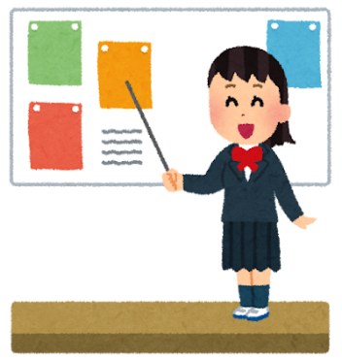

What ○○ do you like ～?

Can you ～?

Do you want to ○○?

○○王
name
Work Sheet

Presentation Contest!

 | 声の大きさNo.1 |  | 笑顔No.1 | アイコンタクトNo.1

 | vig voice |  | smile | eye contact

 | ジェスチャーNo.1 |  | 聞き上手No.1 | スライドNo.1

 | gesture |  | listening | slide

 | スラスラNo.1 |  | 問いかけNo.1 | 発音No.1

 | smooth |  | question | pronunciation



 |  | champion

